상품제안서
네모 그립톡 스마트링 다용도 거치대 | 상품코드: F25535

 |  |  |  |  |  |  | 02-412-0044 | www.easy1.co.kr
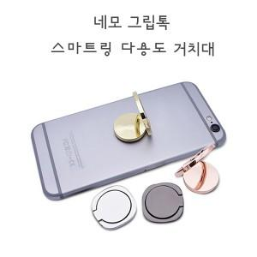

【상세/제작정보】 | 색상 : 로즈골드,실버,골드,블랙

【인쇄/포장옵션】 | 레이저 / 시판박스

【공급단가】 | 수량 | 100~ | 300~ | 500~ | 1,000~ | 3,000~
*VAT별도 | 단가 | 1,000원 | 980원 | 960원 | 930원 | 920원

【상품 URL】 | https://dev.easy1.co.kr:443/src/goods_detail.php?gdno=25535

